Arkusz1
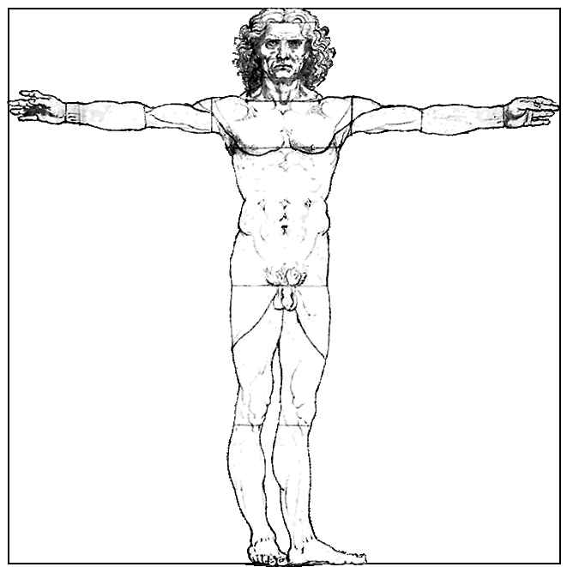
 |  | PRACA NA ZAJĘCIACH
 |  | TWOJE POMIARY
 | Tu wpisz Twój wzrost [cm]:

 | Rozpiętość ramion | Długość przedramienia | Wysokość głowy | Wysokość do kolana
Wpisz wynik pomiaru [cm]
Pomnóż | x 1 | x 4 | x 5 | x 4
Wynik mnożenia | = | = | = | =
Zaznacz jeżeli Twój wzrost jest ZBLIŻONY lub RÓWNY wynikowi mnożenia. Zanzacz jeżeli Twój wzrost BARDZO SIĘ RÓŻNI od wyniku mnożenia.

 |  | PRACA DOWOWA
 |  | POMIARY RODZICA
 | Tu wpisz wzrost Twojej/ Twojego Mamy lub Taty [cm]:

 | Rozpiętość ramion | Długość przedramienia | Wysokość głowy | Wysokość do kolana
Wpisz wynik pomiaru [cm]
Pomnóż | x 1 | x 4 | x 8 | x 4
Wynik mnożenia | = | = | = | =
Zaznacz jeżeli wzrost Rodzica jest ZBLIŻONY lub RÓWNY wynikowi mnożenia. Zanzacz jeżeli wzrost Rodzica BARDZO SIĘ RÓŻNI od wyniku mnożenia.

